物流(1.2F)
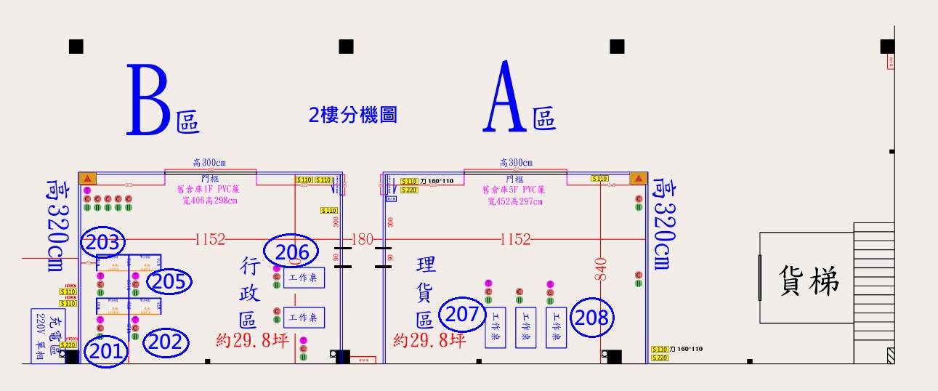
【南崁物流中心 － 2F 】

 | 王沅嫤
 | 205

 |  |  |  |  | 工作桌 | 工作桌 |  | 工作桌 | 工作桌
 |  |  |  |  | 206 | 207 |  |  | 208
 |  |  |  |  | 張中恩

【南崁物流中心 － 1F 】

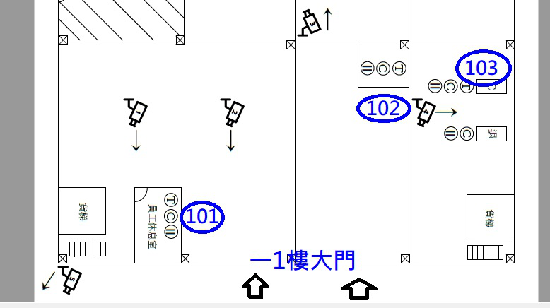
 |  |  |  |  |  |  |  |  | 蘇林城 103
 |  |  |  |  |  | 工作桌
 |  |  |  |  |  | 102

貨梯 |  |  |  |  |  |  |  |  |  | 貨梯

 |  | 左富銘 | 謝祥凡
 |  | 201 | 203

 |  |  |  | 大門 |  |  | 大門

